Хризантема в букетах
Хризантема срезанная в букетах собственного производства, 2021г.
№ | Фото | Наименование | Цвет | Высота\см | Вес/шт | Кол-во в ведре/ бук. | Кол-во на полке/бук | Цена с ндс за букет | Доступность/неделя
1 | 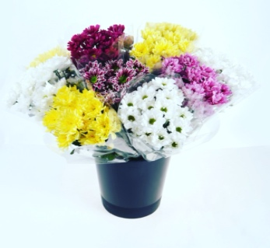 | Букет хризантем по 3 шт | микс | 60-70 | 90-110 | 17 | 102 | 200.0 | c 32 по 50 неделю | 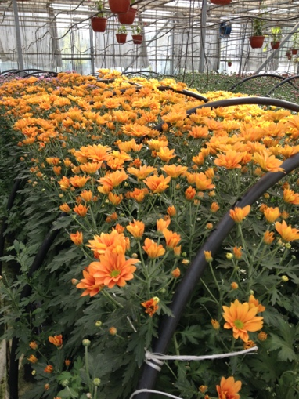 | 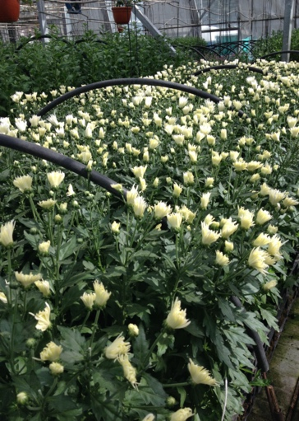
2 |  | Букет хризантем по 5 шт | микс | 60-70 | 90-110 | 10 | 60 | 200.0 | c 32 по 50 неделю
Условия сотрудничества: - в одном ведре любое количество букетов по расцветкам; - в одном букете возможно сочетание разных расцветок; - Предложение на период с 1 сентября по 30 декабря - Продукция сопровождается всеми необходимыми разрешительными документами.

Хризантема в упаковке
Хризантема срезанная собственного производства, 2021г.
№ | Наименование | Фото | Вид | Высота\см | Вес/шт | Кол-во в упаковке | Цена за шт. | Цена за упаковку | Доступность
1 | Zembla White | 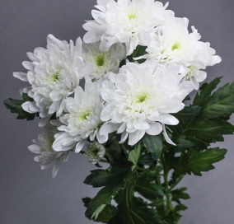 | Кустовая | 80-90 | 100-120 | 5 | 70 | 350.0 | c 33 по 50 неделю
2 | 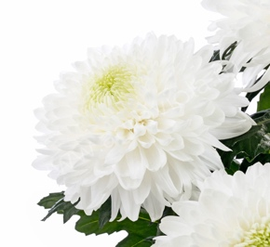 Magnum white |  | одноголовая | 80-90 | 130-150 | 3 | 80 | 240.0 | c 33 по 50 неделю
3 | Abbey | 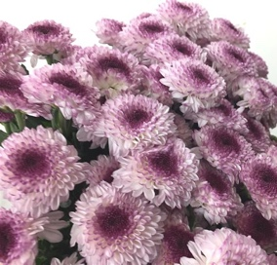 | Кустовая | 80-90 | 100-120 | 5 | 70 | 350.0 | c 33 по 50 неделю
4 | Abbey yellow | 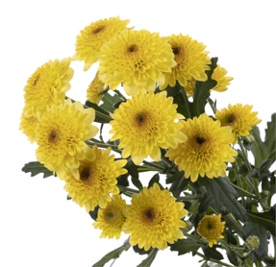 | Кустовая/одноголовая | 80-90 | 100-120 | 5 | 70 | 350.0 | c 33 по 50 неделю
5 | 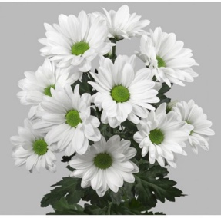 Aristotle |  | Кустовая | 80-90 | 100-120 | 5 | 70 | 350.0 | c 33 по 50 неделю
6 | Barka. Splendid | 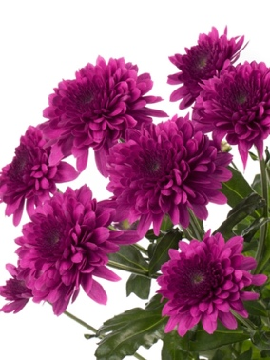 | Кустовая | 80-90 | 100-120 | 5 | 70 | 350.0 | c 33 по 50 неделю
7 | Copa | 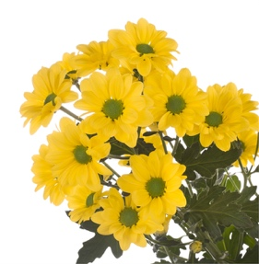 | Кустовая | 80-90 | 100-120 | 5 | 70 | 350.0 | c 33 по 50 неделю
8 | Deligreen | 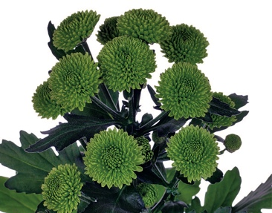 | Кустовая | 80-90 | 100-120 | 5 | 70 | 350.0 | c 33 по 50 неделю
9 | Hiaku | 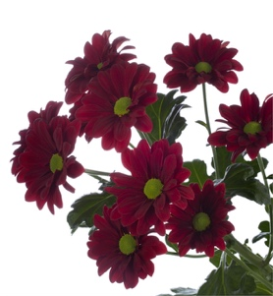 | Кустовая | 80-90 | 100-120 | 5 | 70 | 350.0 | c 33 по 50 неделю
10 | Vespa | 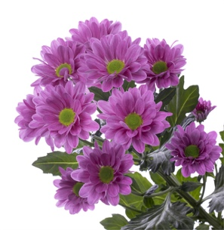 | Кустовая | 80-90 | 100-120 | 5 | 70 | 350.0 | c 33 по 50 неделю
Условия сотрудничества: - в одном ведре любое количество букетов по расцветкам; - в одном букете возможно сочетание разных расцветок; - Предложение на период с 1 сентября по 30 декабря - Продукция сопровождается всеми необходимыми разрешительными документами.

